F02.CFG-Paths
do not print this form |  | VVSS, Info Romana, 2018-2019

F02. cautarea filmelor care au un anumit regizor (sau parti din numele regizorului).

F02. Covered source code |  |  | F02. Control Flow Graph (CFG) | F02. Cyclomatic Complexity (CC)
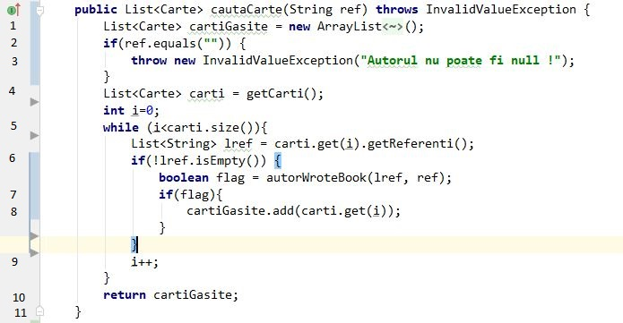
Line No. | Source code |  | please insert the CFG for this requirement | CC1 = No. of regions = |  | 5
Req02_L01 | … |  | It may be a screen capture, image, etc. | CC2 = Edges - Nodes + 2 = |  | 5
Req02_L02 | … |  |  | CC3 = No. of Conditions + 1 = |  | 5
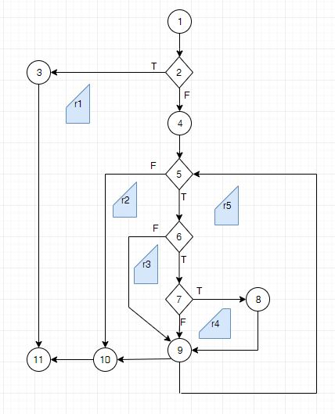
Req02_L03 | …
... | …
.. | … |  |  | F02. Individual Paths
... | …
 |  |  |  | Path No. | Path
 |  |  |  | F02_P01 | 1 – 2(T) – 3 – 11
 |  |  |  | F02_P02 | 1 – 2 (F) – 4 – 5 (F) – 10 – 11
 |  |  |  | F02_P03 | 1 – 2 (F) – 4 – 5 (T) – 6(F) – 9 - 10 – 11
 |  |  |  | F02_P04 | 1 – 2 (F) – 4 – 5(T) – 6 (T) – 7 (F) – 9 – 10 – 11
 |  |  |  | F02_P05 | 1 – 2 (F) – 4 - 5(T) – 6 (T) – 7 (T) – 8 - 9 – 10 – 11

 |  |  |  | 5TC

